ING
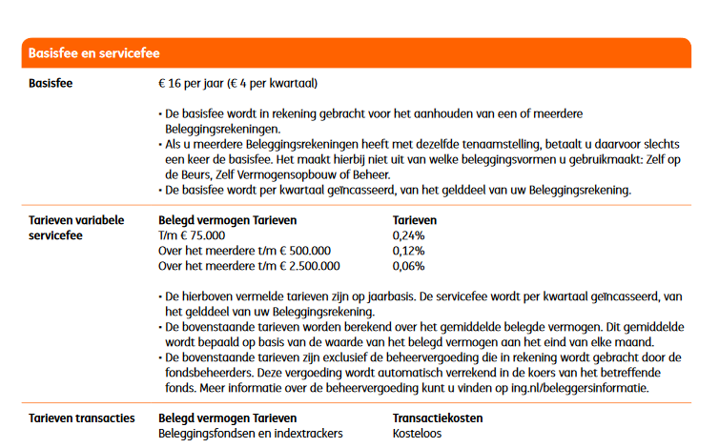
 | ING berekening |  | (eigen sheet ivm limieten en staffels)

Inleg / periode (€) | € 1,000.00
Aantal perioden / jaar | 12
Inleg / jaar (€) | € 12,000.00
Rendement fonds (%) / jaar | 5.00%
Werkelijk rendement (%) / jaar over inleg | 2.69%
Startkapitaal (€) | € -

 | Resultaten
 | Jaar 1 | Jaar 2 | Jaar 3 | Jaar 4 | Jaar 5 | Jaar 6 | Jaar 7 | Jaar 8 | Jaar 9 | Jaar 10 | Jaar 11 | Jaar 12 | Jaar 13 | Jaar 14 | Jaar 15 | Jaar 16 | Jaar 17 | Jaar 18 | Jaar 19 | Jaar 20 | Jaar 21 | Jaar 22 | Jaar 23 | Jaar 24 | Jaar 25 | Jaar 26 | Jaar 27 | Jaar 28 | Jaar 29 | Jaar 30
resultaat zonder kosten | € 12,322.58 | € 25,261.28 | € 38,846.93 | € 53,111.85 | € 68,090.02 | € 83,817.10 | € 100,330.53 | € 117,669.63 | € 135,875.69 | € 154,992.06 | € 175,064.24 | € 196,140.03 | € 218,269.60 | € 241,505.66 | € 265,903.52 | € 291,521.28 | € 318,419.92 | € 346,663.49 | € 376,319.24 | € 407,457.78 | € 440,153.25 | € 474,483.49 | € 510,530.24 | € 548,379.33 | € 588,120.88 | € 629,849.50 | € 673,664.55 | € 719,670.35 | € 767,976.45 | € 818,697.85
aankoopkosten | € 0.00 | € 0.00 | € 0.00 | € 0.00 | € 0.00 | € 0.00 | € 0.00 | € 0.00 | € 0.00 | € 0.00 | € 0.00 | € 0.00 | € 0.00 | € 0.00 | € 0.00 | € 0.00 | € 0.00 | € 0.00 | € 0.00 | € 0.00 | € 0.00 | € 0.00 | € 0.00 | € 0.00 | € 0.00 | € 0.00 | € 0.00 | € 0.00 | € 0.00 | € 0.00
resultaat incl aankoopkosten | € 12,322.58 | € 25,261.28 | € 38,846.93 | € 53,111.85 | € 68,090.02 | € 83,817.10 | € 100,330.53 | € 117,669.63 | € 135,875.69 | € 154,992.06 | € 175,064.24 | € 196,140.03 | € 218,269.60 | € 241,505.66 | € 265,903.52 | € 291,521.28 | € 318,419.92 | € 346,663.49 | € 376,319.24 | € 407,457.78 | € 440,153.25 | € 474,483.49 | € 510,530.24 | € 548,379.33 | € 588,120.88 | € 629,849.50 | € 673,664.55 | € 719,670.35 | € 767,976.45 | € 818,697.85
Fonds kosten | € 19.96 | € 40.92 | € 62.93 | € 86.04 | € 110.31 | € 135.78 | € 162.54 | € 190.62 | € 220.12 | € 251.09 | € 283.60 | € 317.75 | € 353.60 | € 391.24 | € 430.76 | € 472.26 | € 515.84 | € 561.59 | € 609.64 | € 660.08 | € 713.05 | € 768.66 | € 827.06 | € 888.37 | € 952.76 | € 1,020.36 | € 1,091.34 | € 1,165.87 | € 1,244.12 | € 1,326.29
resultaat incl fonds kosten | € 12,302.61 | € 25,220.36 | € 38,783.99 | € 53,025.81 | € 67,979.71 | € 83,681.31 | € 100,167.99 | € 117,479.01 | € 135,655.58 | € 154,740.97 | € 174,780.63 | € 195,822.28 | € 217,916.01 | € 241,114.42 | € 265,472.76 | € 291,049.01 | € 317,904.08 | € 346,101.90 | € 375,709.61 | € 406,797.70 | € 439,440.20 | € 473,714.83 | € 509,703.18 | € 547,490.96 | € 587,168.12 | € 628,829.14 | € 672,573.21 | € 718,504.49 | € 766,732.33 | € 817,371.56
bedrag vaste kosten "hoog" | € 12,322.58 | € 25,261.28 | € 38,846.93 | € 53,111.85 | € 68,090.02 | € 75,000.00 | € 75,000.00 | € 75,000.00 | € 75,000.00 | € 75,000.00 | € 75,000.00 | € 75,000.00 | € 75,000.00 | € 75,000.00 | € 75,000.00 | € 75,000.00 | € 75,000.00 | € 75,000.00 | € 75,000.00 | € 75,000.00 | € 75,000.00 | € 75,000.00 | € 75,000.00 | € 75,000.00 | € 75,000.00 | € 75,000.00 | € 75,000.00 | € 75,000.00 | € 75,000.00 | € 75,000.00
vaste kosten "hoog" | € 29.57 | € 60.63 | € 93.23 | € 127.47 | € 163.42 | € 180.00 | € 180.00 | € 180.00 | € 180.00 | € 180.00 | € 180.00 | € 180.00 | € 180.00 | € 180.00 | € 180.00 | € 180.00 | € 180.00 | € 180.00 | € 180.00 | € 180.00 | € 180.00 | € 180.00 | € 180.00 | € 180.00 | € 180.00 | € 180.00 | € 180.00 | € 180.00 | € 180.00 | € 180.00
bedrag vaste kosten "midden" | € 0.00 | € 0.00 | € 0.00 | € 0.00 | € 0.00 | € 8,681.31 | € 25,167.99 | € 42,479.01 | € 60,655.58 | € 79,740.97 | € 99,780.63 | € 120,822.28 | € 142,916.01 | € 166,114.42 | € 190,472.76 | € 216,049.01 | € 242,904.08 | € 271,101.90 | € 300,709.61 | € 331,797.70 | € 364,440.20 | € 398,714.83 | € 425,000.00 | € 425,000.00 | € 425,000.00 | € 425,000.00 | € 425,000.00 | € 425,000.00 | € 425,000.00 | € 425,000.00
vaste kosten "midden" | € 0.00 | € 0.00 | € 0.00 | € 0.00 | € 0.00 | € 10.42 | € 30.20 | € 50.97 | € 72.79 | € 95.69 | € 119.74 | € 144.99 | € 171.50 | € 199.34 | € 228.57 | € 259.26 | € 291.48 | € 325.32 | € 360.85 | € 398.16 | € 437.33 | € 478.46 | € 510.00 | € 510.00 | € 510.00 | € 510.00 | € 510.00 | € 510.00 | € 510.00 | € 510.00
bedrag vaste kosten "laag" | € 0.00 | € 0.00 | € 0.00 | € 0.00 | € 0.00 | € 0.00 | € 0.00 | € 0.00 | € 0.00 | € 0.00 | € 0.00 | € 0.00 | € 0.00 | € 0.00 | € 0.00 | € 0.00 | € 0.00 | € 0.00 | € 0.00 | € 0.00 | € 0.00 | € 0.00 | € 9,703.18 | € 47,490.96 | € 87,168.12 | € 128,829.14 | € 172,573.21 | € 218,504.49 | € 266,732.33 | € 317,371.56
vaste kosten "laag" | € 0.00 | € 0.00 | € 0.00 | € 0.00 | € 0.00 | € 0.00 | € 0.00 | € 0.00 | € 0.00 | € 0.00 | € 0.00 | € 0.00 | € 0.00 | € 0.00 | € 0.00 | € 0.00 | € 0.00 | € 0.00 | € 0.00 | € 0.00 | € 0.00 | € 0.00 | € 5.82 | € 28.49 | € 52.30 | € 77.30 | € 103.54 | € 131.10 | € 160.04 | € 190.42
totaal vaste kosten | € 29.57 | € 60.63 | € 93.23 | € 127.47 | € 163.42 | € 190.42 | € 210.20 | € 230.97 | € 252.79 | € 275.69 | € 299.74 | € 324.99 | € 351.50 | € 379.34 | € 408.57 | € 439.26 | € 471.48 | € 505.32 | € 540.85 | € 578.16 | € 617.33 | € 658.46 | € 695.82 | € 718.49 | € 742.30 | € 767.30 | € 793.54 | € 821.10 | € 850.04 | € 880.42
totale kosten | € 49.54 | € 101.55 | € 156.16 | € 213.51 | € 273.72 | € 326.20 | € 372.74 | € 421.60 | € 472.91 | € 526.78 | € 583.34 | € 642.73 | € 705.10 | € 770.58 | € 839.33 | € 911.52 | € 987.33 | € 1,066.92 | € 1,150.49 | € 1,238.24 | € 1,330.38 | € 1,427.12 | € 1,522.88 | € 1,606.87 | € 1,695.06 | € 1,787.65 | € 1,884.88 | € 1,986.97 | € 2,094.16 | € 2,206.71
cumulatieve kosten | € 49.54 | € 151.09 | € 307.25 | € 520.76 | € 794.48 | € 1,120.68 | € 1,493.42 | € 1,915.02 | € 2,387.93 | € 2,914.70 | € 3,498.04 | € 4,140.78 | € 4,845.87 | € 5,616.45 | € 6,455.78 | € 7,367.30 | € 8,354.63 | € 9,421.55 | € 10,572.03 | € 11,810.27 | € 13,140.65 | € 14,567.77 | € 16,090.65 | € 17,697.52 | € 19,392.58 | € 21,180.23 | € 23,065.11 | € 25,052.08 | € 27,146.24 | € 29,352.96
Resultaat ING | € 12,273.04 | € 25,110.20 | € 38,539.67 | € 52,591.09 | € 67,295.54 | € 82,696.41 | € 98,837.11 | € 115,754.61 | € 133,487.77 | € 152,077.35 | € 171,566.19 | € 191,999.25 | € 213,423.73 | € 235,889.21 | € 259,447.74 | € 284,153.97 | € 310,065.29 | € 337,241.94 | € 365,747.21 | € 395,647.51 | € 427,012.60 | € 459,915.72 | € 494,439.59 | € 530,681.81 | € 568,728.30 | € 608,669.27 | € 650,599.44 | € 694,618.27 | € 740,830.21 | € 789,344.89

 | Kosten | (per jaar)
 | Aankoop | Verkoop | Fonds | Vaste kosten
 |  |  |  | "Hoog" | "Midden" | "Laag"
ING | 0.00% | 0.00% | 0.16% | 0.24% | 0.12% | 0.06%
min | € - | € - |  | € 16.00
max | € - | € - |  | € - | tot 75k: 0,2%, vanaf 75k: 0,12% ,vanaf 500k 0,06%
 |  |  | tm | € 75,000.00 | € 500,000.00

 | LET OP: Verkoopkosten worden niet meegenomen in de berekening omdat het moment van verkoop niet bekend is

Binck
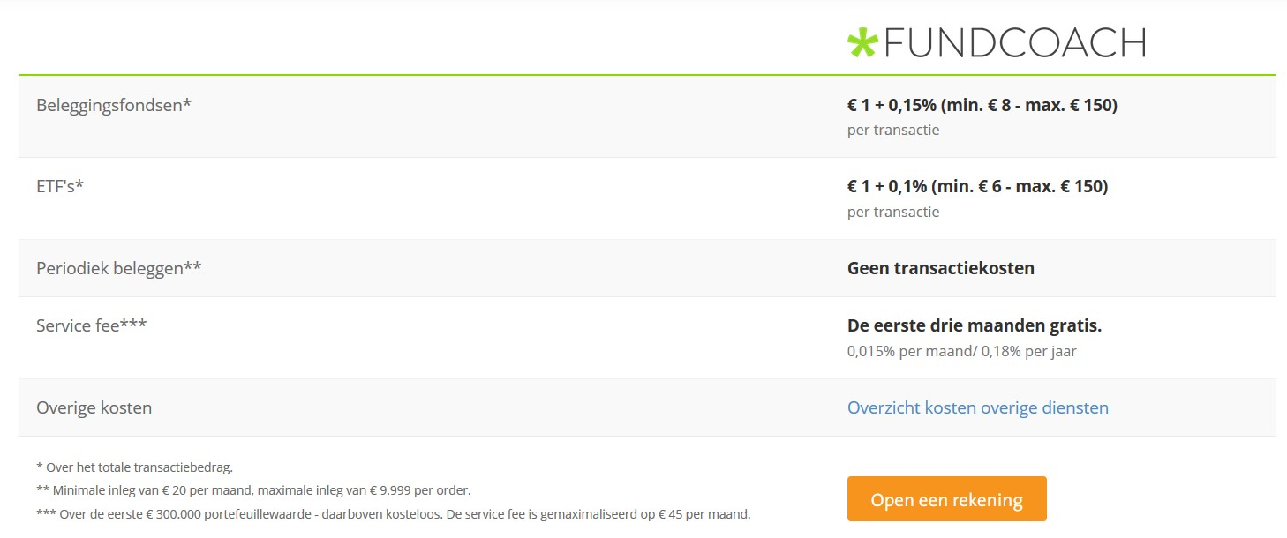
 | Binck berekening |  | (eigen sheet ivm limieten en staffels)

Inleg / periode (€) | € 1,000.00
Aantal perioden / jaar | 12
Inleg / jaar (€) | € 12,000.00
Rendement fonds (%) / jaar | 5.00%
Werkelijk rendement (%) / jaar over inleg | 2.69%
Startkapitaal (€) | € -

 | Resultaten
 | Jaar 1 | Jaar 2 | Jaar 3 | Jaar 4 | Jaar 5 | Jaar 6 | Jaar 7 | Jaar 8 | Jaar 9 | Jaar 10 | Jaar 11 | Jaar 12 | Jaar 13 | Jaar 14 | Jaar 15 | Jaar 16 | Jaar 17 | Jaar 18 | Jaar 19 | Jaar 20 | Jaar 21 | Jaar 22 | Jaar 23 | Jaar 24 | Jaar 25 | Jaar 26 | Jaar 27 | Jaar 28 | Jaar 29 | Jaar 30
resultaat zonder kosten | € 12,322.58 | € 25,261.28 | € 38,846.93 | € 53,111.85 | € 68,090.02 | € 83,817.10 | € 100,330.53 | € 117,669.63 | € 135,875.69 | € 154,992.06 | € 175,064.24 | € 196,140.03 | € 218,269.60 | € 241,505.66 | € 265,903.52 | € 291,521.28 | € 318,419.92 | € 346,663.49 | € 376,319.24 | € 407,457.78 | € 440,153.25 | € 474,483.49 | € 510,530.24 | € 548,379.33 | € 588,120.88 | € 629,849.50 | € 673,664.55 | € 719,670.35 | € 767,976.45 | € 818,697.85
aankoopkosten | € 0.00 | € 0.00 | € 0.00 | € 0.00 | € 0.00 | € 0.00 | € 0.00 | € 0.00 | € 0.00 | € 0.00 | € 0.00 | € 0.00 | € 0.00 | € 0.00 | € 0.00 | € 0.00 | € 0.00 | € 0.00 | € 0.00 | € 0.00 | € 0.00 | € 0.00 | € 0.00 | € 0.00 | € 0.00 | € 0.00 | € 0.00 | € 0.00 | € 0.00 | € 0.00
resultaat incl aankoopkosten | € 12,322.58 | € 25,261.28 | € 38,846.93 | € 53,111.85 | € 68,090.02 | € 83,817.10 | € 100,330.53 | € 117,669.63 | € 135,875.69 | € 154,992.06 | € 175,064.24 | € 196,140.03 | € 218,269.60 | € 241,505.66 | € 265,903.52 | € 291,521.28 | € 318,419.92 | € 346,663.49 | € 376,319.24 | € 407,457.78 | € 440,153.25 | € 474,483.49 | € 510,530.24 | € 548,379.33 | € 588,120.88 | € 629,849.50 | € 673,664.55 | € 719,670.35 | € 767,976.45 | € 818,697.85
Fonds kosten | € 24.65 | € 50.52 | € 77.69 | € 106.22 | € 136.18 | € 167.63 | € 200.66 | € 235.34 | € 271.75 | € 309.98 | € 350.13 | € 392.28 | € 436.54 | € 483.01 | € 531.81 | € 583.04 | € 636.84 | € 693.33 | € 752.64 | € 814.92 | € 880.31 | € 948.97 | € 1,021.06 | € 1,096.76 | € 1,176.24 | € 1,259.70 | € 1,347.33 | € 1,439.34 | € 1,535.95 | € 1,637.40
resultaat incl fonds kosten | € 12,297.93 | € 25,210.76 | € 38,769.23 | € 53,005.63 | € 67,953.84 | € 83,649.46 | € 100,129.87 | € 117,434.30 | € 135,603.94 | € 154,682.07 | € 174,714.11 | € 195,747.75 | € 217,833.07 | € 241,022.65 | € 265,371.72 | € 290,938.23 | € 317,783.08 | € 345,970.16 | € 375,566.60 | € 406,642.87 | € 439,272.94 | € 473,534.52 | € 509,509.18 | € 547,282.57 | € 586,944.63 | € 628,589.80 | € 672,317.22 | € 718,231.01 | € 766,440.50 | € 817,060.45
bedrag vaste kosten "hoog" | € 12,322.58 | € 25,261.28 | € 38,846.93 | € 53,111.85 | € 68,090.02 | € 83,817.10 | € 100,330.53 | € 117,669.63 | € 135,875.69 | € 154,992.06 | € 175,064.24 | € 196,140.03 | € 218,269.60 | € 241,505.66 | € 265,903.52 | € 291,521.28 | € 300,000.00 | € 300,000.00 | € 300,000.00 | € 300,000.00 | € 300,000.00 | € 300,000.00 | € 300,000.00 | € 300,000.00 | € 300,000.00 | € 300,000.00 | € 300,000.00 | € 300,000.00 | € 300,000.00 | € 300,000.00
vaste kosten "hoog" | € 22.18 | € 45.47 | € 69.92 | € 95.60 | € 122.56 | € 150.87 | € 180.59 | € 211.81 | € 244.58 | € 278.99 | € 315.12 | € 353.05 | € 392.89 | € 434.71 | € 478.63 | € 524.74 | € 540.00 | € 540.00 | € 540.00 | € 540.00 | € 540.00 | € 540.00 | € 540.00 | € 540.00 | € 540.00 | € 540.00 | € 540.00 | € 540.00 | € 540.00 | € 540.00
bedrag vaste kosten "midden" | € 0.00 | € 0.00 | € 0.00 | € 0.00 | € 0.00 | € 0.00 | € 0.00 | € 0.00 | € 0.00 | € 0.00 | € 0.00 | € 0.00 | € 0.00 | € 0.00 | € 0.00 | € 0.00 | € 0.00 | € 0.00 | € 0.00 | € 0.00 | € 0.00 | € 0.00 | € 0.00 | € 0.00 | € 0.00 | € 0.00 | € 0.00 | € 0.00 | € 0.00 | € 0.00
vaste kosten "midden" | € 0.00 | € 0.00 | € 0.00 | € 0.00 | € 0.00 | € 0.00 | € 0.00 | € 0.00 | € 0.00 | € 0.00 | € 0.00 | € 0.00 | € 0.00 | € 0.00 | € 0.00 | € 0.00 | € 0.00 | € 0.00 | € 0.00 | € 0.00 | € 0.00 | € 0.00 | € 0.00 | € 0.00 | € 0.00 | € 0.00 | € 0.00 | € 0.00 | € 0.00 | € 0.00
bedrag vaste kosten "laag" | € 0.00 | € 0.00 | € 0.00 | € 0.00 | € 0.00 | € 0.00 | € 0.00 | € 0.00 | € 0.00 | € 0.00 | € 0.00 | € 0.00 | € 0.00 | € 0.00 | € 0.00 | € 0.00 | € 17,783.08 | € 45,970.16 | € 75,566.60 | € 106,642.87 | € 139,272.94 | € 173,534.52 | € 209,509.18 | € 247,282.57 | € 286,944.63 | € 328,589.80 | € 372,317.22 | € 418,231.01 | € 466,440.50 | € 517,060.45
vaste kosten "laag" | € 0.00 | € 0.00 | € 0.00 | € 0.00 | € 0.00 | € 0.00 | € 0.00 | € 0.00 | € 0.00 | € 0.00 | € 0.00 | € 0.00 | € 0.00 | € 0.00 | € 0.00 | € 0.00 | € 0.00 | € 0.00 | € 0.00 | € 0.00 | € 0.00 | € 0.00 | € 0.00 | € 0.00 | € 0.00 | € 0.00 | € 0.00 | € 0.00 | € 0.00 | € 0.00
totaal vaste kosten | € 22.18 | € 45.47 | € 69.92 | € 95.60 | € 122.56 | € 150.87 | € 180.59 | € 211.81 | € 244.58 | € 278.99 | € 315.12 | € 353.05 | € 392.89 | € 434.71 | € 478.63 | € 524.74 | € 540.00 | € 540.00 | € 540.00 | € 540.00 | € 540.00 | € 540.00 | € 540.00 | € 540.00 | € 540.00 | € 540.00 | € 540.00 | € 540.00 | € 540.00 | € 540.00
totale kosten | € 46.83 | € 95.99 | € 147.62 | € 201.83 | € 258.74 | € 318.50 | € 381.26 | € 447.14 | € 516.33 | € 588.97 | € 665.24 | € 745.33 | € 829.42 | € 917.72 | € 1,010.43 | € 1,107.78 | € 1,176.84 | € 1,233.33 | € 1,292.64 | € 1,354.92 | € 1,420.31 | € 1,488.97 | € 1,561.06 | € 1,636.76 | € 1,716.24 | € 1,799.70 | € 1,887.33 | € 1,979.34 | € 2,075.95 | € 2,177.40
cumulatieve kosten | € 46.83 | € 142.82 | € 290.44 | € 492.26 | € 751.00 | € 1,069.51 | € 1,450.77 | € 1,897.91 | € 2,414.24 | € 3,003.21 | € 3,668.45 | € 4,413.78 | € 5,243.21 | € 6,160.93 | € 7,171.36 | € 8,279.14 | € 9,455.98 | € 10,689.31 | € 11,981.95 | € 13,336.86 | € 14,757.17 | € 16,246.14 | € 17,807.20 | € 19,443.96 | € 21,160.20 | € 22,959.90 | € 24,847.23 | € 26,826.57 | € 28,902.52 | € 31,079.92
Resultaat Binck | € 12,275.75 | € 25,118.47 | € 38,556.49 | € 52,619.59 | € 67,339.02 | € 82,747.59 | € 98,879.77 | € 115,771.72 | € 133,461.46 | € 151,988.85 | € 171,395.79 | € 191,726.24 | € 213,026.40 | € 235,344.73 | € 258,732.16 | € 283,242.13 | € 308,963.93 | € 335,974.18 | € 364,337.29 | € 394,120.92 | € 425,396.08 | € 458,237.35 | € 492,723.04 | € 528,935.37 | € 566,960.68 | € 606,889.60 | € 648,817.32 | € 692,843.79 | € 739,073.93 | € 787,617.93

 | Kosten | (per jaar)
 | Aankoop | Verkoop | Fonds | Vaste kosten
 |  |  |  | "Hoog" | "Midden" | "Laag"
Binck | 0.00% | 0.00% | 0.20% | 0.18% | 0.00% | 0.00%
min | € - | € - |  | € - | geen transactiekosten indien periodieke order
max | € - | € - |  | € - | tot 300k: 0,18%, vanaf 300k: kosteloos
 |  |  | tm | € 300,000.00 | € 300,000.00

 | LET OP: Verkoopkosten worden niet meegenomen in de berekening omdat het moment van verkoop niet bekend is

